1. 영향&안전성 여부 판단서
 |  | 영향&안전성 여부 판단서 |  | AI 서비스기획
 |  | YYYY.MM.DD

1. AI 서비스 위험/영향/안전성 판단 절차 개요

[위험 식별 및 평가] 시트 활용
본 시트 [영향&안전성 여부 판단서] 활용
 | 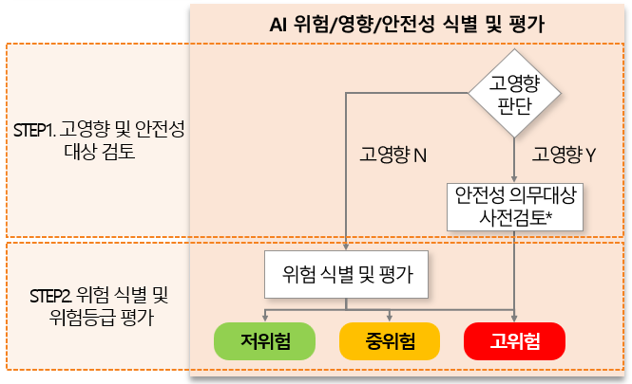

2. 고영향 및 안전성 대상 판단 조건

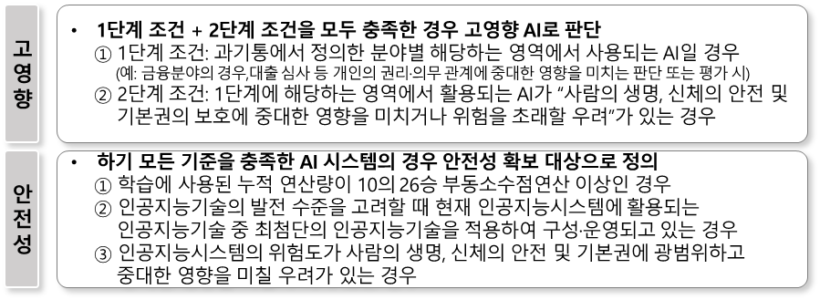

※ (고영향) 규정 2장 14조, 거버넌스운영지침 4장 26조 참조하여 판단
※ (안전성) 규정 2장 19조 참조하여 판단
필요 시, 하위법령 가이드라인 참고

3. 고영향 여부 체크리스트

그룹 |  | 항목 | 배점 | 해당여부
A |  | 기존 모델보다 파라미터 증가, 학습 데이터 양 또는 유형의 확대 등으로 복잡도가 증가한 신규 모델에 기반한 인공지능시스템 | 2
 |  | 1만명 이상의 금융소비자를 대상으로 하는 인공지능시스템 | 2
 |  | 자동화 정도가 높고 속도가 빨라서 실질적으로 최종 의사결정에 관한 사람의 개입이 불가능한 인공지능시스템 | 2
B |  | 대리 변수(Proxy Variable)1)를 활용하는 빈도가 높은 인공지능시스템 | 1
 |  | 특정 업무영역을 위해 개발 또는 고도화된 인공지능시스템을 다른 업무영역에 일시적으로 또는 단기간 활용하는 경우 | 1
 |  | 국외 데이터를 주로 학습하여 개발된 국외 인공지능시스템을 활용하는 경우 | 1
최종점수 |  |  |  | 0
고영향 AI 여부 |  |  |  | No

1) 주요 변수를 조사하거나 파악하기 어려울 경우, 그와 상관관계가 높고 조사하기 용이하여 대신 사용할 수 있는 변수
※ A그룹 2개 항목 이상에 해당하거나 A그룹에 1개 및 B그룹에 2개에 해당하는 경우 ‘고영향 인공지능’에 해당됨

4. 안전성 여부 체크리스트

작성 가이드: 고영향 AI 해당 시 수행
1. [기획·설계 단계] 안전성 적용 대상 사전 판단
2. [개발 단계] 안전성 적용 대상 최종 판단

No. | 항목 |  |  | 해당여부
1 | 학습에 사용된 누적 연산량이 10^26 부동소수점연산(FLOPs, Floating Point Operations) 이상입니까?
2 | 인공지능 발전 수준을 고려할 때 최첨단 인공지능기술을 적용하여 구성·운영되고 있습니까?
3 | 사람의 생명·신체·기본권에 광범위하고 중대한 영향을 미칠 우려가 있습니까?
안전성 적용 대상 여부 |  |  |  | No

※ 본 보고서 양식 및 작성 내용은 AI거버넌스 업무지원을 위한 기본 서식으로, 필요 시 AI거버넌스 담당자와 사전협의를 통해 일부 수정할 수 있습니다.

